关系图
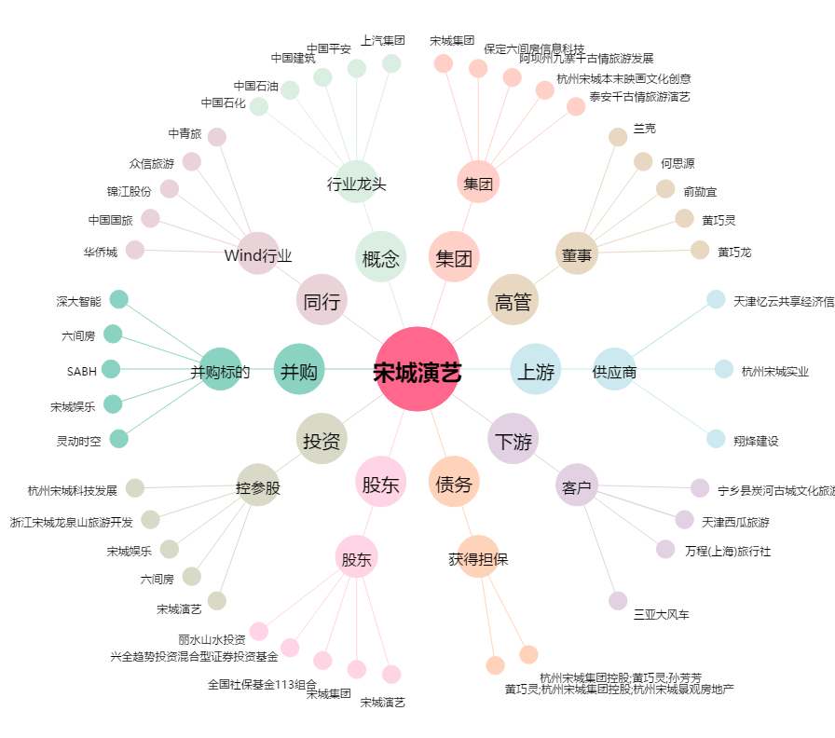
宋城演艺[300144.SZ] - 关系概览图

